이용자를 위하여
이용자를 위하여

본 자료집은 질병관리본부에서 수행 중인 국민건강영양조사 사업과 관련하여 영양조사 자료처리에 활용하기 위해 2017년에 구축한 음식별 식품재료량 데이터베이스(DB) 613건을 수록한 발간물입니다. 이는 한국보건산업진흥원에서 수행한 「2017년 음식별 식품재료량 DB 구축 및 관련 정보 조사사업」 결과이며, 해당 DB를 구축하는데 필요한 음식 자료는 2010년부터 별도의 조사사업을 통해 수집하였습니다. 관련 용역사업 목록은 아래 표와 같습니다.

 | <음식별 식품재료량 DB 구축 관련 사업 목록>
 | 과제명 | 수행기관 | 수행기간
 | 기초영양 DB 구축을 위한 외식 레시피 조사사업 | 한국보건산업진흥원 | 2010. 3. ~ 12.
 | 기초영양데이터베이스 구축을 위한 음식 레시피 등 관련 정보 조사사업 | 〃 | 2011. 4. ~ 12.
 | 2012년 기초영양데이터베이스 구축을 위한 음식별 식품재료량 등 관련 정보 조사사업 | 〃 | 2012. 3. ~ 12.
 | 2013-2014년 기초영양데이터베이스 구축을 위한 조사사업 | 〃 | 2013. 5. ~ 2014. 11.
 | 2015년 기초영양데이터베이스 구축을 위한 음식별 식품재료량 등 관련 정보 조사사업 | 〃 | 2015. 6. ~ 11.
 | 2016년 기초영양데이터베이스 구축을 위한 음식별 식품재료량 등 관련 정보 조사사업 | 〃 | 2016. 4. ~ 11.
 | 2017년 음식별 식품재료량 DB 구축 및 관련 정보 조사사업 | 〃 | 2017. 6. ~ 12.

자료 수집을 위해 교육부 학생건강정책과, 식품의약품안전처, 전국영양교사회, 대한영양사협회와 지역별 산업체 분과, (사)한국외식업중앙회 등의 도움을 받았고 음식별 식품재료량 DB 구축 원칙을 수립하고자 우리 본부에서는 2010년부터 음식별 식품재료량 DB TF를 운영해왔습니다. 음식업소 4,047개소, 초·중·고등학교 120개 학교, 산업체 71개사에서 조사에 참여해주셨습니다. 자료 수집과 자문에 적극적으로 협조해주신 데 대해 감사드립니다.

국민건강영양조사는 국민건강증진법 제16조에 따라 실시하는 전국 규모의 법정조사로, 건강행태, 만성질환 유병, 식품 및 영양섭취 실태에 대한 통계를 산출하고 있으며, 식품 및 영양소 섭취량을 산출하기 위해서는 음식 섭취량을 재료식품별 섭취량으로 전환하고 식품 섭취량을 영양소 섭취량으로 전환하기 위한 DB가 필요합니다. 질병관리본부는 국민영양관리법 제13조 및 동시행령 제3조에 따라 음식별 식품재료량 DB 구축을 위해 음식업소 및 단체급식소 대상의 조사사업을 실시하고 있으며 이를 통해 수집된 자료를 이용하여 DB를 생산해왔습니다.

<영양조사 결과처리 과정>
 | 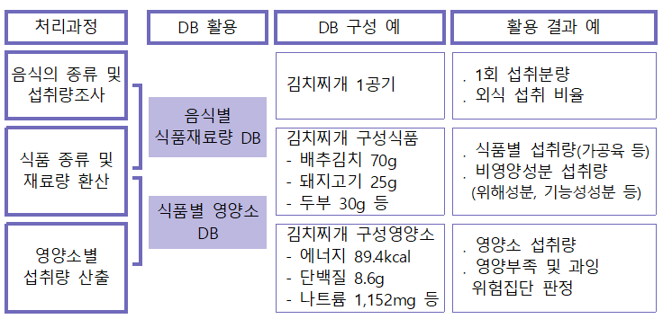

음식별 식품재료량 DB는 질병관리본부에서 운영 중인 음식별 식품재료량 DB TF 등 전문가회의를 통해 마련한 자료 수집 및 DB 구축 과정 전반에 대한 원칙에 따라 구축하였습니다. DB를 구축하기 위한 자료원으로 가정식은 국민건강영양조사 원시자료를, 음식업소와 단체급식소 음식은 음식별 식품재료량 조사사업을 통해 수집한 자료를 활용하였으며, 가정식은 본 자료집에 포함되지 않았습니다.

자료별로 주요 재료(예: 김밥의 김), 필수 양념(예: 시래기된장국의 된장)의 포함 여부, 음식 전체 양 대비 재료량의 적절성 등을 기반으로 DB 구축에 활용할 수 있는 유용한 자료인지 등을 검토하였습니다. 이후 음식별로 유사한 재료(예: 짜장면 재료로 감자전분과 옥수수전분이 모두 조사된 경우) 간의 통합 가능성, 먹지 않는 재료가 포함된 경우(예: 육수만 낸 멸치는 멸치국물로 전환, 닭백숙에 사용된 황기 제외) 등 자료별 정제를 실시하였습니다. 음식별로 사용빈도가 낮은 식품의 경우에는 DB 구축에서 제외하였는데 중량을 기준으로 재료량 비율이 높거나 고기가 부위별로 다양하게 사용된 경우, 식용유 등 기름이 여러 종류 사용된 경우 등은 개별 검토하여 빈도가 낮아도 재료로 포함하였습니다. 이와 같은 이유로 포함된 식품은 DB에 * 기호(재료량 비율이 높아서 포함된 경우)와 + 기호(고기, 기름 등 개별 검토하여 포함된 경우)로 표시하였습니다. 음식 총량 확인, 재료 구성의 적절성, 비가식부 계산, 자료의 유효성 검증 등의 필요에 따라 실험조리를 실시하고 해당 결과를 이용하여 자료를 보완하기도 했습니다.

<음식별 식품재료량 DB 구축>
 | 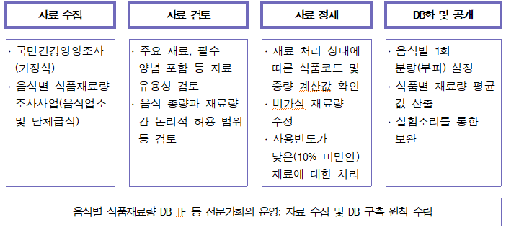

국민건강영양조사 자료처리용 음식별 식품재료량 DB는 식품 및 영양소 섭취량 산출을 목적으로 한 DB로, 재료식품별 재료량의 평균을 산출하여 구축하였으며 음식 조리를 위한 정보로 활용하기에는 적절하지 않습니다.

음식별 식품재료량 DB는 음식의 일정 부피당(주로 1회 분량) 포함되어 있는 재료 식품 및 각각의 재료량으로 구성되어 있으며, 식품별로 식품코드(농촌진흥청 식품성분표 제9개정판(2016) 기준)를 부여하여 식품성분표와 연계할 수 있도록 하였습니다. 본 자료집과 DB는 국민건강영양조사 웹사이트(http://knhanes.cdc.go.kr/)에서 내려받을 수 있으며, 관련 문의는 질병관리본부 건강영양조사과(043-719-7506, 7462)로 하시기 바랍니다.

